Hoja1
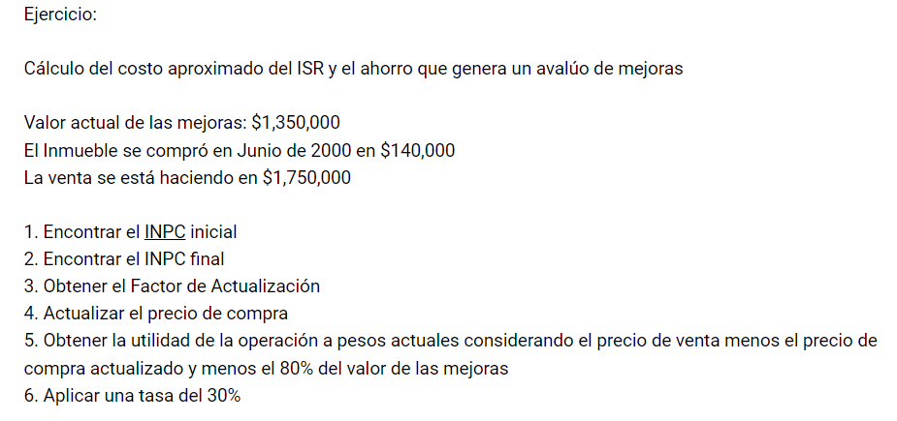

INPC inicial | 46.011379 | PRECIO | $140,000.00
INPC final | 136.013 | ACTUALIZADO | $413,850.23
 |  | MEJORAS AL 80 | $1,080,000.00
 |  | JUSTIFICADO COSTO | $1,493,850.23
F.ACTUALIZACIÓN | 2.9560731053
 |  | PRECIO UNITARIO | $1,750,000.00

 |  | $256,149.77 | UTILIDAD
 |  | $76,844.93 | 30%
 |  | ESTO SE PAGA DE ISR

